상품제안서
옵타움 퍼퓸 바디로션(향랜덤/236ml) | 상품코드: S41601

 |  |  |  |  |  |  | 02-713-8555 | www.synergygift.co.kr
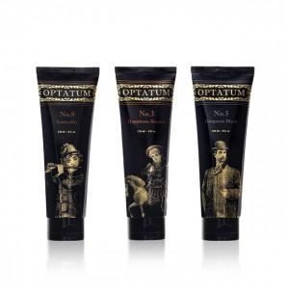 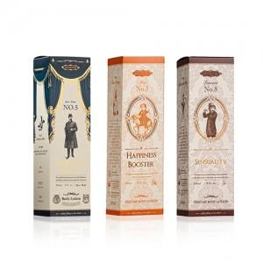 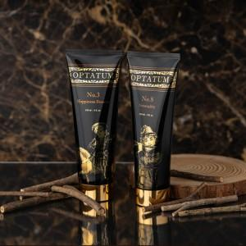

【상세/제작정보】 | <p><span style="font-size: 18.6667px;">※ 향 랜덤 출고 됩니다.</span></p><p><span style="font-size: 14pt;">&nbsp;</span></p><p><span style="font-size: 14pt;">※ 기본수량 미만 발주 진행시 별도 문의 바랍니다.</span></p><p><span style="font-size: 14pt;">※ 운임비 별도 발생 됩니다.</span></p>

【인쇄/포장옵션】 | 스티커 / 전통문양지

【공급단가】 | 수량 | 30~ | 100~ | 300~ | 1,000~ | 3,000~
*VAT별도 | 단가 | 11,700원 | 11,070원 | 10,710원 | 10,160원 | 9,990원

【상품 URL】 | https://www.synergygift.co.kr:443/src/goods_detail.php?gdno=41601

